Операторы
ТО обрабатывающего центра с ЧПУ Bimatech инв.№55550174 для операторов

№ п.п. | Последовательность действий | Периодичность | Фото | Приспособления, инструменты
1 | Чистка станка, ведущих деталей рабочей головы, электрошпинделя, инструментов | Ежесменно | 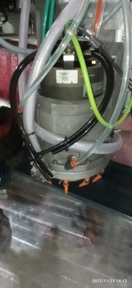 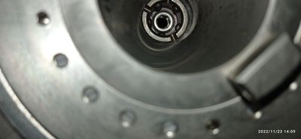 | Вода, зубная щетка, смазка WD40
2 | Чистка рабочего стола и защиты из ударопрочного поликарбоната | Ежесменно | 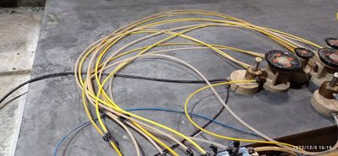 | Вода, ветошь
3 | Чистка присосок | Ежесменно | 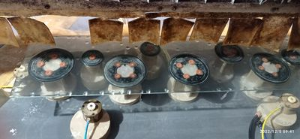 | Вода, ветошь
4 | Чистка резервуаров, чистка рабочего стола | 1 раз в неделю | 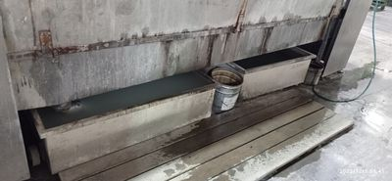 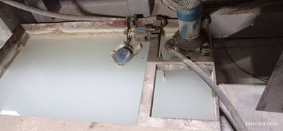 | Лопата, ведро, вода, чистящее средство «Антинакипокс», щетка
5 | Чистка кожухов и проверка их изнашивания | 1 раз в неделю | 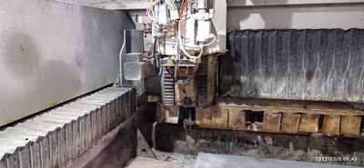 | Сжатый воздух, ветошь
6 | Чистка всех оправок со складированием в шкафчики | 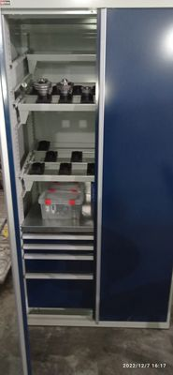 1 раз в конце недели после второй смены | 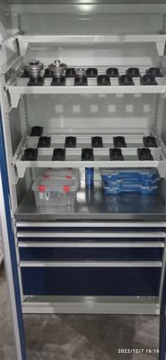 | Вода, зубная щетка, ветошь, смазка WD40

Механики
ТО обрабатывающего центра с ЧПУ Bimatech инв.№55550174 для механиков

№ п.п. | Последовательность действий | Периодичность | Фото | Приспособления, инструменты
1 | Чистка фильтра внутренней охлаждающей воды инструмента | 1 раз в неделю | 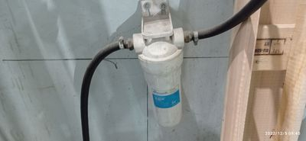 | Вода
2 | Проверка поплавковых систем. При необходимости чистка, замена | 1 раз в неделю | 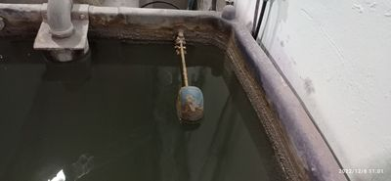 | Вручную
3 | Чистка водяного насоса | 1 раз в месяц | 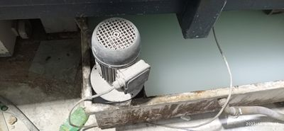 | Вода, чистящее средство
4 | Чистка вакуумного фильтра | 1 раз в месяц | 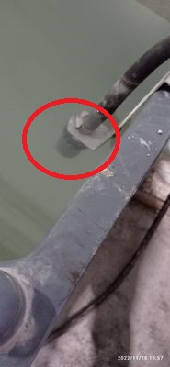 | Средство для чистки от известковых отложений «АНТИ накипокс»
5 | Чистка направляющих и ходовых винтов | 1 раз в месяц | 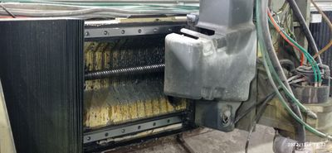 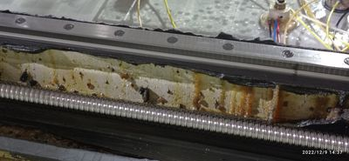 | Ветошь
6 | Чистка вакуумного насоса | 1 раз в месяц | 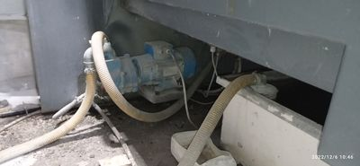 | Средство для чистки от известковых отложений «АНТИ накипокс»
7 | Замена масляного фильтра | 1 раз в 4 месяца | 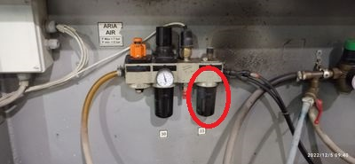 | Новый фильтр
8 | Чистка или замена фильтра-осушителя | 1 раз в 6 месяцев | 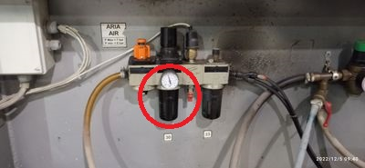 | Вода, мыло
9 | Проверка уровня смазки в системе, при необходимости дополнить | 1 раз в 6 месяцев | 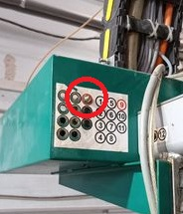 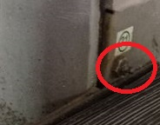 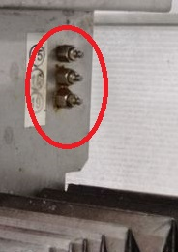 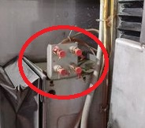 | Смазка EP0
10 | Чистка или замена воздушного фильтра системы наддува электрошпинделя | 1 раз в 9 месяцев | 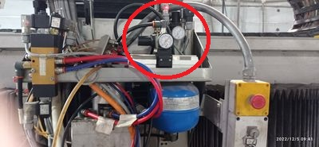 | Вода, мыло, сжатый воздух

